JavaSE
1.Java版本
J2SE |  | JavaSE |  | Java Standard Edition |  |  | Java标准版本 |  |  | C/S结构项目 | QQ 迅雷 银行软件 医院软件 超市管理系统。。。
J2EE |  | JavaEE |  | Java Enterprise Edition |  |  | Java企业版本 |  |  | B/S结构项目 | 京东 淘宝 天猫 。。。
J2ME |  | JavaME |  | Java Micro Edition |  |  | Java微型版本 |  |  | 手机客户端 | 被Andriod取缔

2.C/S和B/S架构的区别
C/S | client-server |  | 客户端-服务器 |  | 一个服务器端对应多个客户端、 |  |  | 举例：客户端版的微信，QQ,手机的各种APP
B/S | browser-server |  | 浏览器-服务器 |  | 服务器端对应浏览器端 |  |  | 举例：全部的网页都是B/S架构

3.Java开发工具、开发环境
eclipse
MyEclipse
idea
netbeans(不常用)

4.JDK1.8的新特性
lambda表达式（允许函数作为参数传递进方法中）
函数式接口
方法引用
构造器调用
接口的默认方法和静态方法
新时间日期

5.Java基本数据类型
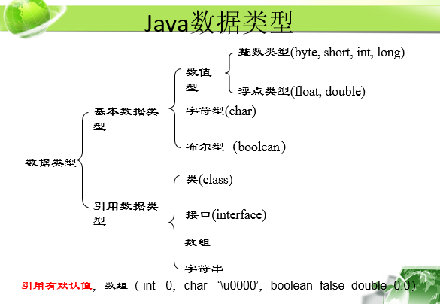

6.Java的类型转换
自动类型转换 |  |  | 又叫： | 隐式类型转换 |  |  |  |  |  | 目标类型所占空间 要大于等于 源类型所占空间
 |  |  |  |  |  |  |  |  |  | 目标类型与源类型需要能够兼容；
 |  |  | 大类型的数据 = 小类型的数据；（byte、short、int、long、float、double）

强制类型转换 |  |  | 又叫： | 显式类型转换 |  |  |  |  |  | 目标类型所占空间 要小于 源类型所占空间
 |  |  |  |  |  |  |  |  |  | 目标类型与源类型需要能够兼容；
 |  |  | 小类型的数据 = (强转的目标类型)大类型的数据；（double、float、long、int、short、byte）

7.&&和&区别，||和|的区别
对于：& -- > 不管怎样，都会执行"&"符号左右两边的程序
对于：&& -- > 只有当符号"&&"左边程序为真(true)后，才会执行符号"&&"右边的程序。
对于：& -- > 只要左右两边有一个为false，则为false；只有全部都为true的时候，结果为true
对于：&& -- > 只要符号左边为false，则结果为false；当左边为true，同时右边也为true，则结果为true

8.循环有哪些？区别
for循环
while循环 |  |  | 先判断条件是否成立，然后再执行循环体； 循环体执行次数 >= 0次；
do…while循环 |  |  | 先执行一次循环体，然后再判断循环条件是否成立； |  |  |  |  |  | 循环体执行次数 >= 1次；
增强for循环

9.i++和++i的区别
若i++和++i单独存在，两者无任何区别
若i++和++i与其他代码连用，则i++是先使用后自增，而++i是先自增后使用

10.continue和break的区别
continue是代表跳出当次循环，继续下次循环
break是退出整个循环（终止循环）

11.什么是面向对象编程思想
所谓的面相对象编程的思想就是定义一个类，
在类中封装属性和定义方法，
通过实例化当前类对象，
对象调用方法，
实现你想要的功能，这就是面向对象编程思想

12.面向对象三大特征
封装
继承
多态

13.什么是封装、继承、多态
封装分为两步：
1）是属性的私有化
2) 编写getter、setter方法，setter代表存值，getter代表取值
Java中的封装即对象属性和方法的封装，目的是隐藏属性实现细节，为了数据安全性

继承：子类继承父类的非私有方法，好处：
1）实现代码的重用性
2）增强代码可维护性

多态：同一个行为具有多个不同形态，必要条件：
1）继承
2）重写
3）引用转型

14.什么是类、对象、属性、方法
类：具有共同属性和行为的对象集合
对象：是存在的具体实体，具有明确定义的状态属性和行为
属性：静态的、客观存在的
方法：定义在类中的具有特定功能的一段独立的小程序

15.有返回值方法和无返回值方法的区别
无返回值方法：关键字是void，在方法体最后一行，无需加return关键字
有返回值方法：返回值是数据类型，方法体最后一行加return关键字，return后接返回的数据类型

16.有参和无参分别的使用时机
若方法结果一直无变化，则是无参方法
若方法结果经常变化，则是有参方法

17.方法间如何调用
方法在同类中，直接“方法名（）”调用
方法在不同类中，实例化对象后，“对象.方法名（）”调用

18.数组存储数据的特点：
数组存储数据一定是相同类型
数组长度一旦确定，不可再修改

19.基本数据类型和引用数据类型在内存中如何存储
基本数据类型存储在栈内存中
引用数据类型的声明存在栈内存中，具体值存在堆内存中，栈内存指向堆内存

20.冒泡排序代码
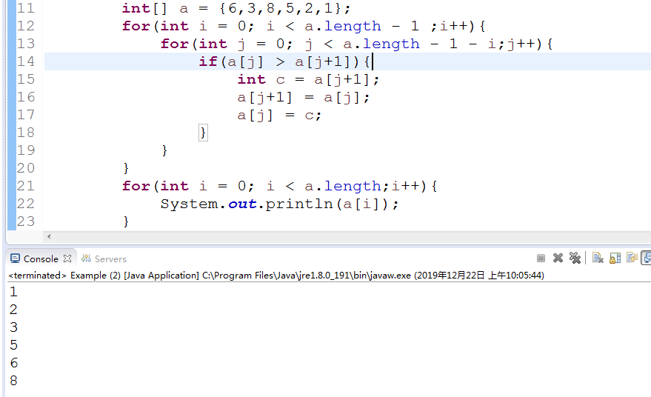

21.字符串常用方法
equals（）： |  |  |  |  | 是比较字符串是否完全一样
equalsIgnoreCase（）： |  |  |  |  | 忽略大小写
toUpperCase(): |  |  |  |  | 将字符串小写变大写
toLowerCase()： |  |  |  |  | 将大写变小写
concat（）: |  |  |  |  | 字符串连接
indexOf(String value) |  |  |  |  | 查找字符串中是否包含参数里的字符串， |  |  | 从0开始 | 如果有两个a，计算第一次出现的a
 |  |  |  |  | 如果字符串不包含，返回值是-1
lastIndexOf(String value) |  |  |  |  | 返回字符串a中末次出现字符串b的下标值
substring(int index) |  |  |  |  | 提取从位置索引开始的字符串部分
substring(int beginindex, int endindex) |  |  |  |  | 提取beginindex和endindex之间的字符串部分
trim() |  |  |  |  | 去掉前后空格，但是不能去掉中间空格
toCharArray() |  |  |  |  | 将字符串转换成字符数组
charAt() |  |  |  |  | 通过位置找字符

22.String，StringBuilder，StringBuffer三者的区别
运行速度，或者说是执行速度，在这方面运行速度快慢为：StringBuilder > StringBuffer > String
在线程安全上，StringBuilder是线程不安全的，而StringBuffer是线程安全的

23.==与equals的区别 |  |  |  |  |  |  |  | ==和===的区别(前端)
基本数据类型只能使用==进行比较,仅仅是数值之间的比较 |  |  |  |  |  |  |  | ==:先比较两个数据类型是否相同，如果不相同，则自动转换为相同的数据类型，然后再进行比较，比较结果相同返回true，否则返回false
引用数据类型可以使用==和equals进行比较 |  |  |  |  |  |  |  | ===:先比较两个变量的数据类型是否相等，如果数据类型不同，则结果为false，如果数据类型相同，则在比较数值，数值相同，返回true，否则返回false
 | （1）如果使用equals进行比较，则只是单纯的比较值的大小
 | （2）如果使用==进行比较，先比较数值是否相等，后比较地址

24.什么是构造器/构造方法，执行时机
构造方法无返回值选项，在实例化对象时自动调用

25.什么是方法重载，重载原则
至少两个方法实现类似功能，那么就可以做成方法重载（同名不同参，与方法的返回值无关，在同一作用域）
(1)方法名相同
(2）参数不同 |  | 数量不同
 |  | 类型不同
 |  | 顺序不同

(3)同一作用域

26.构造方法重载的好处？
使用重载构造方法可以初始化对象的方式更加灵活

27.this和Super的区别
this代表调用本类
super代表调用父类

28.static关键字的特点
static可以修饰（成员变量）属性和方法
static修饰的变量只有一份内存拷贝，即所有对象共享该成员变量
static修饰的方法是静态方法，通过类名去调用静态方法

29.实例块和静态块的特点
实例块：每次调用构造方法前自动调用
静态块：类加载时被调用一次，仅一次，与是否创建对象无关

30.4种权限修饰符，修饰符可以在哪里使用
 |  | public | protected |  |  | 缺省（default） | private
本类 |  | 可以 | 可以 |  |  | 可以 | 可以
同包子类 |  | 可以 | 可以 |  |  | 可以 | 不可以 | 它指的是类与类之间
同包非子类 |  | 可以 | 可以 |  |  | 可以 | 不可以
不同包子类 |  | 可以 | 可以（通过super.) |  |  | 不可以 | 不可以
不同包且非子类 |  | 可以 | 不可以 |  |  | 不可以 | 不可以

31.构造方法可不可以被继承？如果是继承关系，先执行父类的构造器方法还是子类的构造器方法？
不可被继承，先执行父类的构造器方法，再执行子类构造方法

32.Java中多态存在的必要条件
继承
重写
引用转型

33.什么是重写，重写的必要条件
（1）必须在继承的关系上
（2）子类和父类的方法名，返回值，参数完全相同
（3）子类中重写的方法，其访问权限不能比父类中被重写方法的访问权限更低

34.重载和重写的区别
区别 | 是否继承 |  | 方法名 | 形参表 | 返回值 | 访问权限
重写（覆盖） | override | 必须 | 相同 | 相同 | 相同 | 只能放大>=
重载 | overload | 均可 | 相同 | 不同 | 无关 | 无关

35.接口和抽象类的区别
 |  | abstract |  | interface
属性 |  | 可以有属性 |  | 不可以有属性，可以有静态常量
构造方法 |  | 可有可无 |  | 没有
普通方法 |  | 可以有具体方法 |  | 不可以，必须是抽象方法
子类 |  | 单继承 |  | 可以多继承，多实现

36.final修饰的类，变量，方法的特点
final可修饰类，变量，方法
final修饰的类不可作为父类
final修饰的变量为常量，不可修改
final修饰的方法不可被重写

37.什么是异常
异常是指程序在运行过程中，发生了某些意外事件，比如除数为0,数组下标越界
异常是不正常的事件，不是错误

38.异常的分类
异常可以分为两大类
(1)编译期异常：除去运行期的异常都是编译期异常，也称为检测异常，IOException,SQLException
(2)运行期异常：程序运行时抛除的异常，所有RuntimeException的子类都是运行期异常

39.说出常见的5种异常
Exception |  |  |  | 所有异常父类
ArithmeticException |  |  |  | 算数异常
ArrayIndexOutOfBoundsException |  |  |  | 数组下标越界异常
NullPointerException |  |  |  | 空指针异常
ClassNotFoundException |  |  |  | 类未找到异常
NumberFormatException |  |  |  | 数字转换异常
IOException |  |  |  | 输入输出异常

40.如何解决异常
关键字：try…catch |  | 精髓就是虽然无法消除异常，但是可以避免异常，让异常下边的代码正常执行

41.如果try里面有return，finally里的内容是否会执行，在return前还是后执行
finally里的内容是会执行，在return前执行

42.如果有多个catch应该如何排列？
catch块的书写顺序：异常类层次越低的越往上写，越高的越往下写。

43.throw关键字的特点
用于手动抛异常，可指定要抛出什么异常 |  |  |  |  | 注意：这样只能固定的抛出系统定义的异常，

44.如何自定义异常
普通的Java类继承exception，定义构造方法，super（）中写异常信息

45.throws关键字的特点
向上抛异常，谁调用向上抛异常的方法就要处理这个异常

46.八种包装类分别是什么？
原始数据类型 |  | 包装类/包裹类
byte |  | Byte
short |  | Short
int |  | Integer
long |  | Long
char |  | Character
float |  | Float
double |  | Double
boolean |  | Boolean

47.Math类有哪些常见的方法
Math.random() |  | 产生0-1的随机小数，不包括1.0，包括0.0；
pow(double a, double b) |  | 求a的b次方幂
sqrt(double a) |  | 求a的平方根

48.set集合，map集合，list集合的区别
set集合中不区分元素顺序，不允许出现重复元素
list集合区分元素顺序，而且允许包含重复元素
map中保存成对的“键--值（Key--Value),不能包含重复的键，

49. list接口有哪些实现类
map接口有哪些实现类
set接口有哪些实现类

List接口 |  | ArrayList实现类

 |  | LinkedList实现类

 |  | Vector实现类

Set接口 |  | HashSet实现类

 |  | TreeSet实现类

Map接口 |  | HashMap实现类

 |  | TreeMap实现类

 |  | Hashtable实现类

50.ArrayList和LinkedList的区别
ArrayList：查询效率更高
LinkedList：增删元素效率高，LinkedList比ArrayList多两个方法removeFirst()和removeLast()
相同点：都是list接口实现类，大部分方法都相同

51.HashSet集合的特点
hashSet中允许包含值为null的元素，但是，最多只能有一个

52.HashMap和HashTable的区别
Hashtable是同步的，即线程安全的，效率相对较底，适合式线程环境， HashMap是非同步的（为了快速访问）。
Hashtable 中元素的“键”和“值”均不允许为null，HashMap允许

53.实现多线程的方式
在Java中实现多线程有两种方式，分别是
（1）继承Thread类，重写run（）方法
（2）实现Runnable接口，重写run（）方法

54.现成的生命周期/几种状态
新建状态（New）：使用new关键字创建线程对象，仅仅被分配了内存；
就绪状态（Ready）：线程对象被创建后，等待它的start方法被调用，以获得CPU的使用权；
运行状态（Running）：执行run方法，此时的线程的对象正占用CPU；
睡眠状态（Sleeping）：调用sleep方法，线程被暂停，睡眠时间结束后，线程回到就绪状态，睡眠状态的线程不占用CPU；
死亡状态（Dead）：run方法执行完毕后，线程进入死亡状态；
阻塞状态（Blocked）：线程由于某些事件（如等待键盘输入）放弃CPU，暂停运行，直到线程重新进入就绪状态，才有机会转到运行状态；

55.什么是线程同步
就是排队，几个线程间排队，一个个对共享资源进行操作，而不同时进行操作

56.sleep，yield，join的区别
三者均代表休眠的意思
sleep：给其他线程运行机会，不考虑其它线程优先级
yield：只让给相同或更高优先级线程
join：霸占控制权，只有自己执行完之后才会让其他线程执行

57.什么是反射实现反射的几种方式

58.什么是单实例模式，单实例模式的实现方式

数据库
1.什么是数据库
数据库就是对数据进行存储的一个仓库！！！

2.常用数据库
MySQL |  | 小型的免费的
SQL Server |  | 中大型数据库 | 微软
Oracle |  | 大型数据库 | oracle
DB2 |  | 大型数据库 | IBM

3.常见的过滤查询语句
全查 |  |  |  |  | select * from employees;
查询某个表中的某几个字段 |  |  |  |  | select employee_id,hire_date,job_id,salary,department_id from employees;

4.常见的比较运算符
between..and.. |  |  |  | 在两个值之间，包含边界值
in（a,b,c….） |  |  |  | 等于值列表中的一个
like |  |  |  | 模糊查询
is null |  |  |  | 空值

5.常见的排序语句

6.常见的单行函数
函数 |  |  |  |  | 作用
lower(参数) |  |  |  |  | 字母变小写
upper(参数) |  |  |  |  | 字母变大写
initcap(参数) |  |  |  |  | 单词首字母变大写
concat(参数1，参数2) |  |  |  |  | 将参数1和参数2进行连接
substr(参数1，参数2，参数3) |  |  |  |  | 截取字符串（参数1：你要截取的那个字符串； 参数2：你要截取的字符串的起始位置，第一位是1；参数3：你要截取的位数）
length(参数) |  |  |  |  | 统计参数的长度
instr(参数1,参数2) |  |  |  |  | 通过字符找位置（参数1：代表原始字符串； 参数2：代表要找的字符； 第一位从1开始，找不到返回0
round(参数1，参数2） |  |  |  |  | 四舍五入（第一个参数是一个数字； 第二个参数代表保留几位）
trunc(参数1，参数2） |  |  |  |  | 截断（第一个参数是一个数字； 第二个参数代表截断后保留几位）
mod(参数1，参数2） |  |  |  |  | 求余（第一个参数是一个数字； 第二个参数是一个数字）
months_between(参数1，参数2) |  |  |  |  | 比较两个日期相差的月份
add_months(第一个参数，第二个参数) |  |  |  |  | 在某个日期基础上增加若干个月
last_day(参数) |  |  |  |  | 自动获得当月的最后一天
to_char(日期,日期的格式) |  |  |  |  | 将日期类型转成字符类型（（1）两个参数必须包含在单引号中； （2）日期的格式可以是任意有效日期格式； （3）两个参数之间用逗号分隔）
to_char(数字,数字的格式) |  |  |  |  | 将数字类型转成字符类型
to_date |  |  |  |  | 将字符类型转换成日期类型
to_number |  |  |  |  | 将字符类型转成数字类型
NVL函数：2个参数 |  |  |  |  | 如果第一个参数为空，则显示第二个参数，如果第一个参数不为空，则显示第一个参数，如果两个都为空，则显示空
NVL2函数：3个参数 |  |  |  |  | 如果第一个参数为空那么显式第三个参数，如果第一个参数不为空，则显式第二个参数
NULLIF函数：2个参数 |  |  |  |  | 如果参数1和参数2相等，则返回空NULL，否则返回第一个参数
coalesce函数：n个参数 |  |  |  |  | 如果第一个参数为空，则返回第二个参数，如果第二个参数为空，则返回第三个参数，如果第三个参数为空，则返回第四个参数，以此类推

7.case表达式和decode函数
1）case表达式

2）decode(字段,比较1,值1,比较2,值2，比较3,值3，比较4,值4………..缺省值)

8.多表联查、内连接、等值连接、非等值连接、外连接、左外链接、有外连接
 |  |  |  |  |  | 多表连接查询

 |  |  |  |  | 内连接 |  |  |  | 外连接

 |  |  |  | 等值连接 |  | 非等值连接 |  | 左外连接 |  | 右外连接

SQL1992语法
1）等值连接：两个表之间连接，连接的字段是相等的
SELECT e.employee_id,e.last_name,e.salary,d.department_id,d.department_name FROM employees e , departments d where e.department_id = d.department_id ;
2）非等值连接：两个表之间连接的字段是非=等号
select e.first_name,e.salary,j.grade_level from employees e , job_grades j where e.salary between j.lowest_sal and j.highest_sal;
3）外连接：外连接的符号是(+)，连接符在哪边，哪边的表为空也返回
查询没有员工的部门：select e.first_name,d.department_name from employess e,departments d where e.department_id(+) =d.department_id;
查询没有部门的员工：select e.first_name,d.department_name from employess e,departments d where e.department_id =d.department_id (+);
4)自连接：把一个表当成两个表，进行连接(内连接的一种)
select e1.employee_id,e1.first_name,e2.employee_id,e2.first_name from employees e1,employees e2 where e1.manager_id = e2.employee_id ;

9.分组过滤查询

10.常见组函数
AVG() | 平均值
COUNT() | 统计数量
MAX() | 最大值
MIN() | 最小值
SUM() | 求和

11.非法使用组函数
1）所有包含在select列表中的字段，而未包含在组函数中的字段，都必须写在group by后边
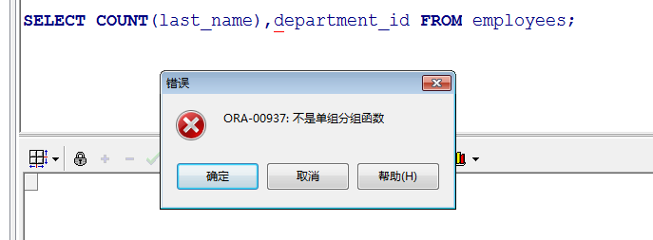
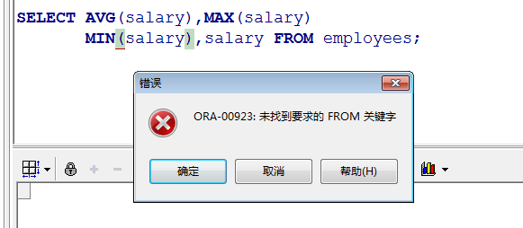

2）不能再where子句后边使用组函数

12.子查询

13.DML语句
insert(增加):向表中增加数据
update(修改):修改表中数据
delete(删除):删除现有数据

14.什么是数据库事务
数据库事务就是一个或多个DML语句，要么完全执行，要么完全不执行

15.数据库事务事例
如果没有数据库事务的话，可能导致，某些SQL语句没有执行，产生数据丢失，所以一定要有数据库事务
银行转账的例子，假如A向B转账，A已经转出，但B未收到时，突然发生不可抗力因素，若有数据库事务，则要么转账成功，回滚到A未转出

16.数据库事务操作
(1)提交：commit;
(2)回滚：rollback

17.数据库事务四大特性
ACID
A:原子性 |  | 任何事务都是一个整体，不可分割，要么全成功，要么全失败
C:一致性 |  | 必须从正确的状态切换到另一个正确的状态
I:隔离性 |  | 一个会话看不到另一个会话，未提交的事务操作
D:持久性 |  | 提交事务之后，事务操作会被持久到数据库中

18.varchar2和char的区别
varchar2:可变长度字符
char:定长字符

19.number(a,b)和number(a)
number(a,b): |  | a代表这个数的整数位和小数位之和，b代表小数位
number(n): |  | 代表number只能存储整数，最多n位整数

20.使用伪列实现分页
select * from(select * , rownum rn from employees) where rn>6 and rn<10;

21.数据库五种约束
NOT NULL |  | 非空约束 | 如果在某个列上定义了not null,那么当插入数据时，必须为该列提供数据
UNIQUE |  | 唯一约束 | 当定义了唯一约束后，该列的值是不可以重复的，但是可以为空
primary key |  | 主键约束 | 用于唯一的标识行数据，当定义主键约束后，该字段不但不能重复而且不能为空，一个表最多只能有一个主键约束，但是可以有多个唯一约束
foreign key |  | 外键约束 | 如果表A的主关键字是表B中的字段，则该字段称为表B的外键，表A的主键，一个表可以有多个外键
check |  | 检查约束 | 用于强制数据必须要满足的条件，如果在salary字段上定义了check约束，并且要求salary值在1000到2000之间 ,如果不再之间就会报错
 |  |  | 作为性别，只能是男或者女

22.数据库三范式
范式是设定数据库要遵守的规则。
目标是设计严谨的数据库表关系，不存在冗余数据

三范式的好处和不足
好处：数据库的设计范式是数据库设计所需要满足的规范，它是伪列满足我们使用和管理的需要，由此可见，它是对原先数据的优化，使我们处理数据更为方便
不足：数据往往种类繁多，而且每种数据之间又互相关联，因此，在设计数据库时，所需要满足的范式越多，那么表的层次及结构也就越复杂，最终造成数据的处理困难
这样，还不如不满足这些范式，所有在使用范式的时候也要仔细斟酌，是否一定要使用该范式。

第一范式（1NF）
第一范式是指数据库表中的每一列都是不可分割的基本数据项，同一个列中不能有多个值，即实体中的某个属性不能有多个值或者不能有重复的属性

第二范式（2NF）
第二范式是在第一范式的基础上建立起来的，即满足第二范式必须先满足第一范式
如果关系模型R为第一范式，并且数据库表中不存在非关键字段对任何字段的部分依赖，即符合第二范式

第三范式（3NF）
在满足第二范式的基础上，在实体中不存在非主键属性传递函数依赖于主键属性
传递函数依赖：A依赖于B,B依赖于C,就相当于A依赖于C

23.什么是序列，序列的应用
提供有规律的数值
当你需要一个自动增长的id时，你就可以用一个序列来解决这个问题。
序列是数据库对象，利用他可以生成唯一的整数，一般使用序列自动生成主键

24.索引的作用
加速查询

25.SQL语句分类
（1）select查询语句 |  |  |  |  |  |  | DQL语句
（2）insert(增加),update(修改),delete(删除) |  |  |  |  |  |  | DML语句
（3）create(创建一个表的结构),alter(修改表的结构),drop(删除整个表的结构和表中的数据)
truncate(删除表中的数据，但不删除表的结构） |  |  |  |  |  |  | DDL语句，对表的结构进行操作
（4）grant（授予：对某个用户授予一些权限），revoke(取消：对某个用户取消一些权限）
 |  |  |  |  |  |  | DCL语句，对用户权限进行控制
（5）事务控制语句：commit(提交),rollback(回滚)

HTML
1.行内样式、内嵌样式、链接式的优先级
行内样式优先级最高
内嵌式和外链式的优先级由标签的先后顺序决定，

2.ID选择器、类选择器、标签选择器优先级
ID>类>标签

3.常见的css选择器（10种）
* |  | 通配选择器
infor |  | 标签选择器
.Infor |  | 类选择器
#infor |  | ID选择器
E，F |  | 多元素选择器
E F |  | 后代选择器
E>F |  | 子元素选择器
E+F |  | 毗邻元素选择器
E[att] |  | 具有att属性的E元素选择器
E:link |  | 匹配所有未被点击的链接
E:visited |  | 匹配所有已被点击的链接
E:active |  | 匹配鼠标已经将其按下，还未释放的元素
E:hover |  | 匹配鼠标悬停其上的E元素
E:focus |  | 匹配获得当前焦点的E元素
E:nth-child（n）匹配第几个子元素，第一个编号是1

4.常见的css样式
font-weight |  |  | 文字加粗
color |  |  | 文字颜色
font-size |  |  | 文字大小
font-family |  |  | 字体
text-decoration |  |  | 有无下划线
text-align |  |  | 文字对齐方式
display |  |  | 文字的显示和隐藏
line-height |  |  | 行间距
background-color |  |  | 背景颜色
width |  |  | 宽
height |  |  | 高
float |  |  | 浮动
margin |  |  | 外边距
padding |  |  | 内边距

5.JS的==和===的区别
相同点： | 都是用于比较是否相等的运算符

不同点：
==:先比较两个数据类型是否相同，如果不相同，则自动转换为相同的数据类型，然后再进行比较，比较结果相同返回true，否则返回false
===:先比较两个变量的数据类型是否相等，如果数据类型不同，则结果为false，如果数据类型相同，则在比较数值，数值相同，返回true，否则返回false

6.使用HTML+CSS+JS/JQuery实现如下功能



7.常见的jQuery选择器(10)
基本选择器 |  |  | 标签选择器
 |  |  | 类选择器
 |  |  | ID选择器
 |  |  | 并集选择器 |  | $("div, p, .title")
 |  |  | 交集选择器 |  | $("h2.title")
 |  |  | 全局选择器 |  | $("*")

层次选择器 |  |  | 后代选择器
 |  |  | 子选择器
 |  |  | 相邻元素选择器
 |  |  | 同辈元素选择器

属性选择器

基本过滤选择器 |  |  |  |  | ：first
 |  |  |  |  | ：last
 |  |  |  |  | ：even
 |  |  |  |  | ：odd
 |  |  |  |  | ：eq
 |  |  |  |  | ：gt
 |  |  |  | 索引小于 | ：lt

8.js的window.onload和jQuery的${document}.ready()区别
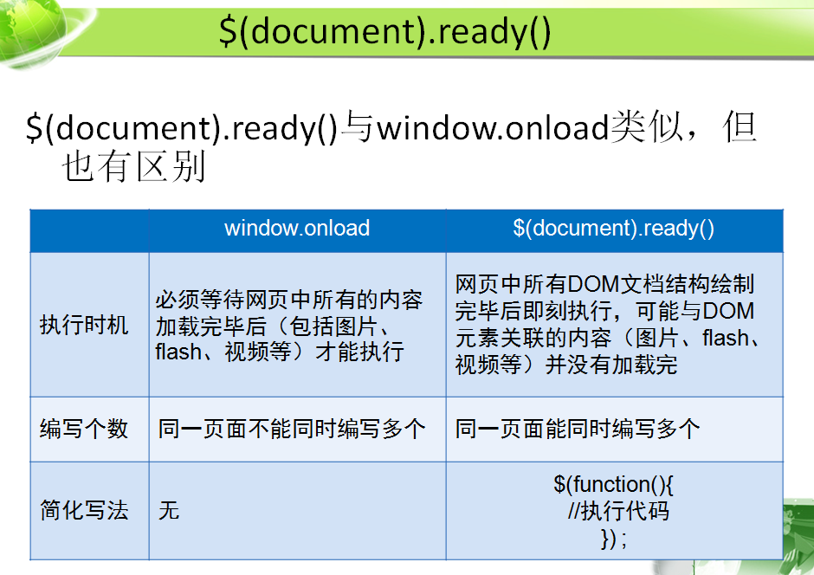

9.js和jQuery常见事件
jQuery |  | js
click() |  | onclick()
mouseover |  | onmouseover
mouseout |  | onmouseout
focus |  | onfocus
blur |  | onblur

10.jquery常见的方法
addClass（） |  |  | 一次改变多个样式
next（） |  |  | 获得元素其后紧邻的同辈元素
removeClass（） |  |  | 移除样式
toggleClass（） |  |  | 切换样式
text（） |  |  | 文本操作
val（） |  |  | 获取或设置元素的value属性值
empty（） |  |  | 清空节点
remove（） |  |  | 删除节点
clone（） |  |  | 复制节点
attr（） |  |  | 设置或获取属性
removeAttr（） |  |  | 删除节点属性

JavaEE
1.什么是JavaEE
是一系列技术的总称，我们主要学习的是JavaEE的Web组件：Servlet，jsp

2.访问Servlet的方式
GET方式：少量数据，不安全，自动调用doGet()
POST方式：大量数据，安全，自动调用doPost()

GET方式：
地址栏访问
超链接默认访问
form表单默认访问
form表单，method指定get访问

POST方式：
form表单，method指定post访问

3.servlet的作用
(1)接收请求
(2)处理请求
(3)页面跳转

4.Servlet获得请求中数据的方法
request.getParameter(): |  |  |  | 通过name获得的是单值 | 输入框/下拉菜单
request.getParameterValues()" |  |  |  | 通过name获得的是多值 | 多选按钮

5.请求转发和响应重定向区别
1.请求转发后的地址是原来的地址
响应重定向的地址是新的地址

2.请求转发发出了1次请求
响应重定向发出了2次请求，生成新的响应

3.请求转发可以将参数传递
响应重定向不能将参数传递

4.请求转发的方式由最开始的方式决定
响应重定向的方式GET方式提交请求

6.Servlet的生命周期
构造方法
init方法
service
doXXX
destroy

7.jsp运行过程
翻译 |  | jsp—>java文件
编译 |  | java-->class文件
实例化 |  | tomcat创建jsp对象
提供服务 |  | tomcat调用jsp对象的_jspService 方法，生成响应，返回给客户端浏览器，浏览器进行显示
销毁

8.jsp和servlet的相同点和不同点
相同点：
jsp和servlet本质都是Java类

不同点：
jsp:编写动态网页
servlet:控制器，接收请求，处理请求，页面跳转

9.jsp的9大内置对象
request | HttpServletRequest |  | 请求
response | HttpServletResponse |  | 响应
session | HttpSession |  | 会话
application | ServletContext |  | 上下文
config | ServletConfig |  | 配置
out |  |  | <%= %>
page
pageContext
exception | Throwable |  | 默认情况下不会生成该内置对象

10.请求参数和请求属性的区别
请求参数往往用于jsp向Servlet传递数据
请求属性往往用于servlet提交到其他Servlet或者jsp时使用

11.什么是MVC设计模式
MVC设计模式并不是要实现某个功能，而是教我们如何给代码分包分类

M | Model | 模型 | vo:实体类，javabean,model,pojo,value
 |  |  | 封装的代码
 |  |  | DAO:数据库编程的代码，jdbc
 |  |  | service:业务逻辑的代码

V | view | 视图 | jsp/html

C | controller | 控制器 | servlet

代码的执行顺序：
jsp====>controller===>service====>dao

代码的编写顺序：
jsp====>vo====>dao====>service===>controller

12.什么是Cookie，保存位置，应用，应该怎么用？
cookie本质上是一个小文本

保存位置：
可能保存在客户端浏览器的所占内存中，关闭浏览器后，cookie就不在存在了
也可以保存在客户PC机的硬盘上，设置有效时间，超过有效时间后失效

应用：1） 简化登录 2）记录浏览记录

使用原则：
1）不用cookie保存对保密性要求高的信息
2）不用cooke实现必要功能，防止cookie被删除后出现错误
3）用来实现“锦上添花”的功能

13.session的生命周期，应用
生命周期：只要浏览器不关闭，会话就一直存在，浏览器关闭，会话将消失
应用：登录访问控制

14.session失效的方式
立即失效
invalidate代表立即失效

延时失效
Tomcat默认30分钟失效
在web.xml中设置<session-config><session-timeout></session-timeout></session-config>让session失效，单位是分钟
调用setMaxInactiveInterval方法，单位是秒，设置-1表示永不失效

15.session实现机制
多数容器采用cookie实现session会话机制
过程如下：
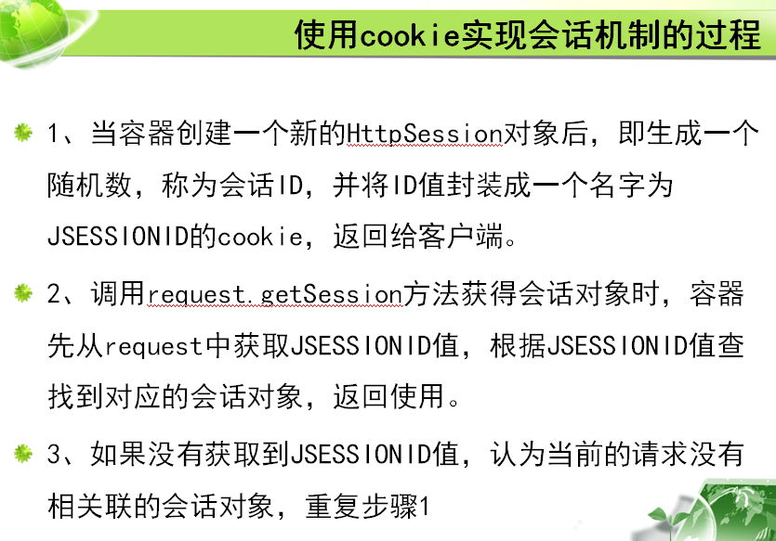

16.cookie和session的区别
1） session是服务器端保存用户信息，cookie是在客户端保存用户信息
2） session中保存的是任意对象，Cookie保存的是字符串
3） session随会话结束而关闭，cookie可以长期保存在客户端硬盘上，也可以临时保存在浏览器内存中
4）session保存重要信息，cookie通常保存不重要的用户信息
5）session实现登录访问控制，cookie实现简化登录

17.上下文的生命周期
一个应用有且只有一个上下文对象，由容器创建，并保存在容器中
Tomcat关闭，上下文对象将销毁

18.请求、会话、上下文有效范围
请求只是在当次请求中有效
会话是跨请求（只要浏览器不关闭就有效）
上下文在整个应用中都有效，只要Tomcat不关闭就一直有效

19.上下文的应用
统计登录人次

20.jsp的四大作用域
page | 只在当前页面中有效
request | 只在当次请求中有效，除非是请求转发
session | 浏览器不关闭就一直有效
application | Tomcat关闭前一直有效

21.监听器的应用
修改登录计数器

22.实现监听器的步骤
1）创建普通java类，实现ServletContextListener接口
2）重写contextDestroyed()和contextInitialized()方法，获取文本文件中count值，存入上下文对象中
3）配置监听器

23.过滤器的作用
过滤器可以将每一个类里通用的代码写到过滤器中，只写一次，方便解决冗余代码和进行代码的维护

24过滤器的应用
1）改造登录访问控制
2）处理中文

25.过滤器实现步骤
1）创建普通类实现过滤器接口(Filter)
2）重写destroy（）、doFilter（）、init（）方法
3）配置过滤器

26.jsp常见指令和属性
常见指令：
1）page指令
 |  | import=“包名1，包名2….” |  |  |  | 导包
 |  | pageEncoding=“编码格式” |  |  |  | 设置jsp文件的页面编码格式
 |  | session="true/false" |  |  |  | 当前jsp页面是否生产session对象，默认是true
 |  | errorpage=”地址“ |  |  |  | 如果当前页面出现异常，跳到指定地址（以请求转发方式跳转）
 |  | isErrorPage=”true/false“ |  |  |  | 当前页面是否生成exception内置对象，默认是false

2）include指令 |  | %@include file=""% |  |  |  | 静态包含（翻译期间，把包含的页面也翻译到当前页面的Java文件中，相当于源代码二合一）
3）taglib指令

27.常见jsp标准动作
<jsp:forward page="地址"></jsp:forward> |  |  |  |  | 请求转发
<jsp:include page=”“></jsp:include> |  |  |  |  | 动态包含（运行期间访问被包含的页面，并将相应结果同包含页面响应结果合并，形成最终结果）
<jsp:param value="" name=""></jsp:param> |  |  |  |  | 传递参数

28.EL表达式作用，EL表达式的内置对象
代替jsp表达式，输出数据
请求参数
param |  | 等价于 | getParameter
paramValues |  | 等价于 | getParameterValues

跟属性有关系的内置对象
pageScope
requestScope |  | 等价于 | request.getAttribute
sessionScope |  | 等价于 | session.getAttribute
applicationScope |  | 等价于 | application.getAttribute

29.JSTL标签的使用步骤
（1）项目中引入jstl的jar包
（2）使用taglib指令引入tld文件
（3）通过前缀调用标签

30.常见的JSTL标签
<c:foreach var="" items=""></c:foreach>
<c:if test=""></c:if>
<c:set var="" value=""></c:set>
<c:choose><c:when test=""><c:otherwise>

31.Ajax的作用
异步请求，局部刷新

32.Ajax的应用
验证用户名是否存在

33.JS Ajax的使用步骤
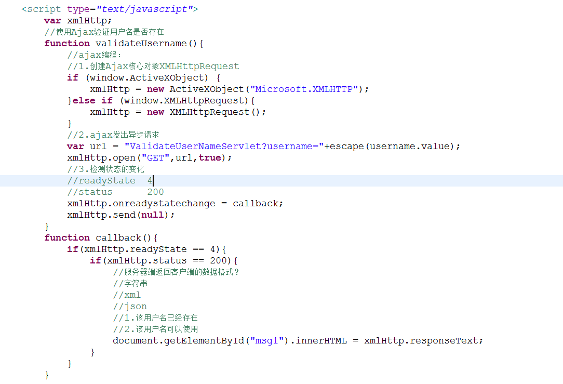

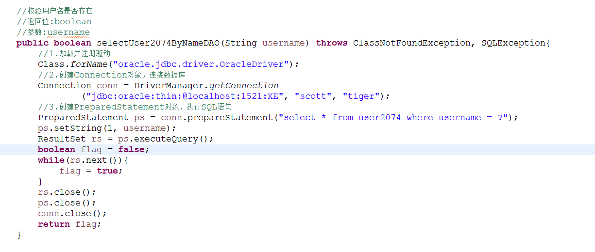

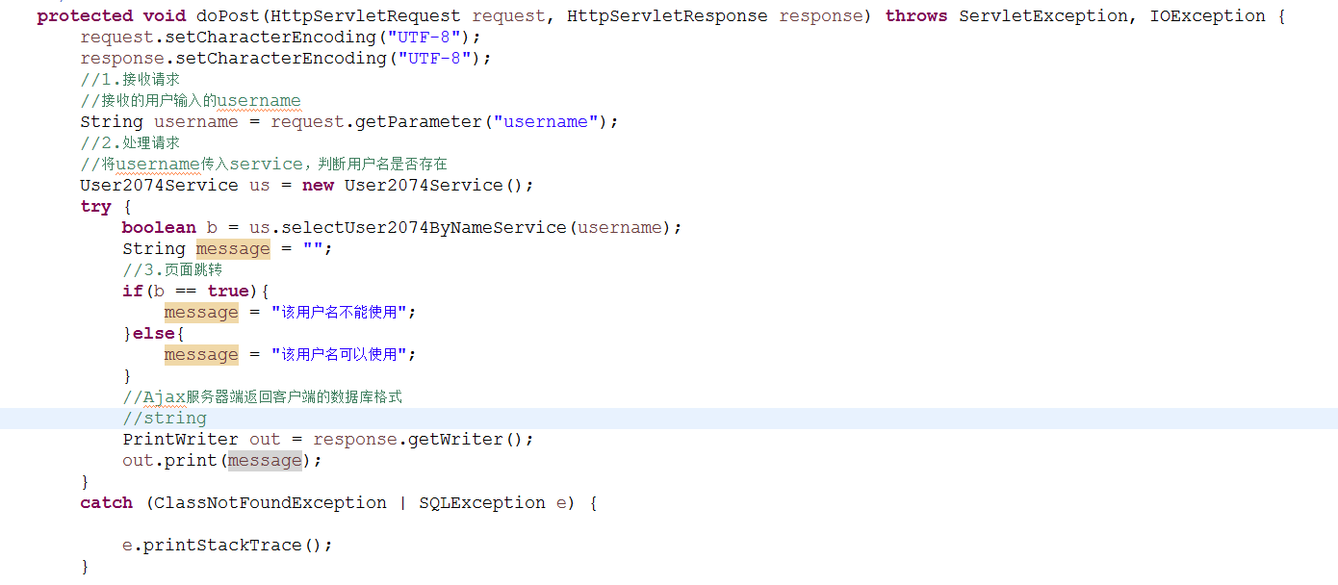

34.Jquery Ajax的使用步骤
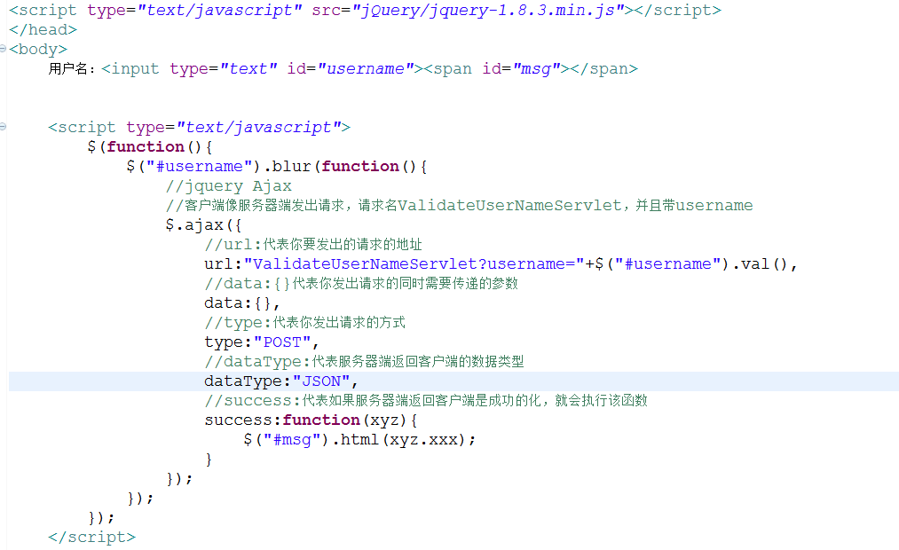

35.Ajax服务器端返回客户端的数据格式
String,xml, JSON

